Feuille 1
TC ID | Titre | Pré-conditions | Steps | tests_data | Résultats Actuels | Résultats Attendus | Remarques | Statut
1 | connexion à la caisse POS via Tablette Environnement: Bluestacks 5 | 1) Bluestacks installé 2) POS apk installé | 1) ouvrir POS dans Bluestacks 2) enter email et mot de passe 3) cliquer sur connexion btn | bchaker28@yahoo.com Blustack12345! | Tableau de bord POS s'affiche avec un menu liste des catégories | L’écran principal POS s’affiche avec la liste des produits. |  | Passed
1 | connexion à la caisse POS via Smart phone Galaxy A10s Environement: Android | 1) Bluestacks installé 2) POS apk installé | 1) ouvrir POS dans Bluestacks 2) enter email et mot de passe 3) cliquer sur connexion btn | bchaker28@yahoo.com Blustack12345! | Tableau de bord POS s'affiche avec un menu liste des catégories | L’écran principal POS s’affiche avec la liste des produits. |  | Passed
2 | ajout d'un article food au panier | 1) L'admin se connecte au POS sur son compte | 1) sélectionner un produit food 2) ajouter une Qté | Coca 3 | Le panier s'affiche cet article avec la quantité 3 et le prix TTC bien calculé | Le panier affiche 3 × Coca, le total TTC correct est calculé. |  | Passed
3 | affichage la liste food | 1) L'admin se connecte au POS sur son compte | 1) cliquer sur Consos en Caisse navbar |  | Liste food s'affiche et charge bien | Liste foods POS s'affiche avec les données et leurs statuts |  | Passed
4 | affichage la liste Pack | 1) L'admin se connecte au POS sur son compte | 1) cliquer sur Offres en caisse navbar |  | Liste Pack s'affiche et se charge bien | Liste pack POS s'affiche avec les données et leurs statuts |  | Passed
5 | gestion food active | 1) L'admin se connecte au POS sur son compte | 1) naviguer vers la liste foods 2) cliquer sur un food 3) changer le status "Active" 4) Rafraîchir POS |  | Food gérée son statut vers "Active" et Le food est disponible | Statut Food "Active" est bien géré |  | Passed
6 | gestion food Inactive | 1) L'admin se connecte au POS sur son compte | 1) naviguer vers la liste foods 2) cliquer sur un food 3) changer le status "Inactive" 4) Rafraîchir POS | Plat principal: Saumon Grillé | L'element food dans la liste de catégorie Plats Principaux reste afficher en Consos Caisse | Food gérée son statut vers "Inactive" et Le food sera indisponible | Le food reste afficher en POS un certain temps, pas directement disactivé et ça faire un probléme en loading data consos | Closed | click button cache
7 | application d'une remise personnalisé ("P") | 1) L'admin se connecte au POS sur son compte | 1) Ouvrir le panier 2) Cliquer sur “Remise personnalisée” 3) Saisir 20 € 4) cliquer sur "Valider" |  | Le total du panier diminue de 20 € et la remise “Remise P.” apparaît. | la remise "P" s'affiche avec sa valeur et le montant panier bien calculé (TTC, Reste, HT, ....) |  | Passed
8 | vérification TVA foods en livraison | 1) L'admin se connecte au POS sur son compte | 1) passer à la page food en livraison 2) Sélectionner un produit avec TVA 10 % et un autre à 20 % 2) Vérifier total HT et TTC |  | calcul montant TVA produit 1 et 2 est correct montant TTC et HT sont corrects | Le calcul de TVA par produit et le total TTC sont corrects. |  | Passed
9 | Bon Cadeaux
11 | créer un bon cadeau en POS sans entrer un client | 1) L'admin se connecte au POS sur son compte 2) L'admin accéde au caisse en Accueil | 1) cliquer sur PASS & BONS 2) cliquer billet non daté 3) cliquer sur Créer un bon cadeau 4) taper un montant en chiffres 5) saisir un émetteur 6) saisir email émetteur 7) saisir un récepteur 8) saisir email récepteur 9) cliquer sur btn Confirmer 10) cliquer CB (methode de paiement) | (888 €) (Tarek) (Tarek888@gmail.com) (vide) (vide) | Ticket payé et commande passé avec succès | Ticket payé et commande passé avec succès | Ticket n° 39338 888.00 € commande s'affiche en Tablau du bord Mardi 10 oct. 11h33 Commande 888.00 € 39338 Client: Client de passage Email: aucun email réçu ni pour l'émetteur, ni pour le récepteur | Passed
12 | créer un bon cadeau en POS sans entrer un client | 1) L'admin se connecte au POS sur son compte 2) L'admin accéde au caisse en Accueil | 1) cliquer sur PASS & BONS 2) cliquer billet non daté 3) cliquer sur Créer un bon cadeau 4) taper un montant en chiffres 5) saisir un émetteur 6) saisir email émetteur 7) saisir un récepteur 8) saisir email récepteur 9) cliquer sur btn Confirmer 10) cliquer sur btn Réglement 11) cliquer CB (comme methode de paiement) 12) cliquer sur le bouton "Valider" | (899 €) (Tarek) (Tarek899@gmail.com) (Chaker Ben Said) (bchaker288@yopmail.com) | Ticket payé et commande passé avec succès | Ticket payé et commande passé avec succès | Ticket n° 39340 899.00 € commande s'affiche en Tablau du bord Mardi 10 oct. 12h51 Commande 899.00 € 39340 Client: Client de passage Email: email de bon cadeau ne pas réçu pour le récepteur. | Passed
13 | créer un bon cadeau en POS avec un client entré | 1) L'admin se connecte au POS sur son compte 2) L'admin accéde au caisse en Accueil | 1) entrer un client par email 1) cliquer sur PASS & BONS 2) cliquer billet non daté 3) cliquer sur Créer un bon cadeau 4) taper un montant en chiffres 5) saisir un émetteur 6) saisir email émetteur 7) saisir un récepteur 8) saisir email récepteur 9) cliquer sur btn Confirmer 10) cliquer sur btn Réglement 11) cliquer CB (comme methode de paiement) 12) cliquer sur le bouton "Valider" | (bchaker288@yopmail.com) (1000 €) (Tarek) (Tarek899@gmail.com) (Chaker Ben Said) (POSChaker.bensaid@yopmail.com) | Ticket payé et commande passé avec succès | Ticket payé et commande passé avec succès | Ticket n° 39343 1000.00 € commande s'affiche en Tablau du bord Mardi 10 oct. 13h00 Commande 1000.00 € 39343 Client: Chaker Ben Said Email: bchaker288@yopmail.com email facture réçu seulemnt pour le client entré | Passed
14 | créer un bon cadeau en POS avec un client entré (client de passage) | 1) L'admin se connecte au POS sur son compte 2) L'admin accéde au caisse en Accueil | 1) entrer un client par email 1) cliquer sur PASS & BONS 2) cliquer billet non daté 3) cliquer sur Créer un bon cadeau 4) taper un montant en chiffres 5) saisir un émetteur 6) saisir email émetteur 7) saisir un récepteur 8) saisir email récepteur 9) cliquer sur btn Confirmer 10) cliquer sur btn Réglement 11) cliquer CB (comme methode de paiement) 12) cliquer sur le bouton "Valider" | (client de passage) (1500 €) (Tarek souffi) (soufi.tarek@gmail.com) (Chaker Ben Said) (POSChaker.bensaid@yopmail.com) | Ticket payé et commande passé avec succès | Ticket payé et commande passé avec succès | Ticket n° 39344 1500.00 commande s'affiche en Tablau du bord Mardi 10 oct. 13h19 Commande 1500.00 € 39344 Client: Client de passage Email: aucun email réçu ni pour le client de passage , ni pour le récepteur | Passed

BUG | achéter un bon cadeau en POS pour un client | 1) L'admin se connecte au POS sur son compte 2) L'admin accéde au caisse en Accueil | 1) entrer un client par email 2) cliquer sur PASS & BONS 3) cliquer Bon cadeau 4) saisir un récepteur 5) saisir email récepteur 6) cliquer sur btn Confirmer 7) cliquer sur btn Réglement 8) cliquer Espèces (comme methode de paiement) 9) cliquer sur le bouton "Valider" 10) payer 100% et cloturer la commande en cliquant btn "Valider + Ticket" | 1) bchaker394@yopmail.com 4) Chaker Ben Said 5) societe.bits@yopmail.com | Commande: 40292 Bon cadeau payé et cloturé avec succès | Achat un bon cadeau est passé avec succès | Lundi 10 nov. 10h22 Commande 300.00 € #40292 Client: Chaker Ben Said Email: bchaker394@yopmail.com commande billet non daté events est payer 100% et cloturé en POS, mais pas trouver en site fo pour le meme client. ====> Email facture réçu pour le client ====> Email de cloture réçu pour le client | Failed

 | Paiement par Division
 | passer une commande et payer en division | 1) L'admin se connecte au POS sur son compte 2) L'admin accéde au caisse en Accueil 3) L'admin ouvre Tablette BlueStacks pour accéder au application Playpro POS | 1) cliquer sur Activités 2) choisir une activité 3) cliquer sur cette activité

15 | commandes activités, combo
16 | SCENARIO 1: passer une commande VR sur POS | 1) L'admin se connecte au POS sur son compte 2) L'admin accéde au caisse en Accueil | 1) cliquer sur Activités 2) cliquer sur une activité 3) cliquer sur le bouton "+" en calendar 4) saisir un date 5) saisir Durée 6) sélectionner nbre de participants 7) sélectionner un créneau 8) saisir un client 9) cliquer sur Suivant (step2) 10) saisir note 11) cliquer sur confirmer | (Activité VR dfgdg) | commande payé et passé sur le POS avec succès et un ID | commande payé et passé sur le POS avec succès et un ID et s'affiche sur le tableau de bord | Mardi 10 oct. 13h55 Commande 402.00 € 39346 Client : Client de passage Email: bchaker288@yopmail.com Emails de réservation et de facture réçus pour le client | Passed
18 | SCENARIO 2: payer cette commande VR sur POS | 1) L'admin se connecte au POS sur son compte 2) L'admin accéde au caisse en Accueil | 1) cliquer sur Activités 2) cliquer sur une activité 3) cliquer sur le bouton "+" en calendar 4) saisir un date 5) saisir Durée 6) sélectionner nbre de participants 7) sélectionner un créneau 8) saisir un client 9) cliquer sur Suivant (step2) 10) saisir note 11) cliquer sur confirmer | (Activité VR dfgdg) | commande payé et passé sur le POS avec succès et un ID | commande payé et passé sur le POS avec succès et un ID et s'affiche sur le tableau de bord | Mardi 10 oct. 13h55 Commande 402.00 € 39346 Client : Client de passage Email: bchaker288@yopmail.com Email de réservation pour le client Note: Email de facture réçu si et seuelement si le client paie cette commande | Passed
19
20 | SCENARIO 1: passer une commande VR sur POS pour le payer avec billet non daté | 1) L'admin se connecte au POS sur son compte 2) L'admin accéde au caisse en Accueil | 1) cliquer sur Activités 2) cliquer sur une activité 3) cliquer sur le bouton "+" en calendar 4) saisir un date 5) saisir Durée 6) sélectionner nbre de participants 7) sélectionner un créneau 8) saisir un client 9) cliquer sur Suivant (step2) 10) saisir note 11) cliquer sur confirmer | (vr game 2 Tickets , 20.00 €) 22-10-2025, 17:00 - 18:00 | commande payé et passé sur le POS avec succès et un ID #39377 | commande payé et passé sur le POS avec succès et un ID et s'affiche sur le tableau de bord | Mercredi 22 oct. 09h26 Commande 20.00 € #39377 Client : Client de passage Email: bchaker288@yopmail.com Email de réservation réçu pour le client | Passed
21 | SCENARIO 2: payer la commande VR sur POS avec billet non daté | 1) L'admin se connecte au POS sur son compte 2) L'admin accéde au caisse en Accueil 3) L'admin filtre la commande dans la liste Rappel de ticket 4) La commande est de statut: En attente | 1) cliquer sur Rappel du Ticket 2) entrer email client pour filtre liste 3) cliquer sur le bouton "En attente" 4) cliquer sur le bouton "Règlement" 5) cliquer sur Billet non daté comme méthode de paiement 6) saisir le numéro de bilelt non daté 7) cliquer sur Appliquer | la commande ID: 39377 numéro billet non daté : 25-10-45630385 | Le bouton Appliquer reste loading | commande payé avec billet non daté et une commande s'affiche dans le tableau du bord avec un ID | validation billet non daté terminé | Corrected | 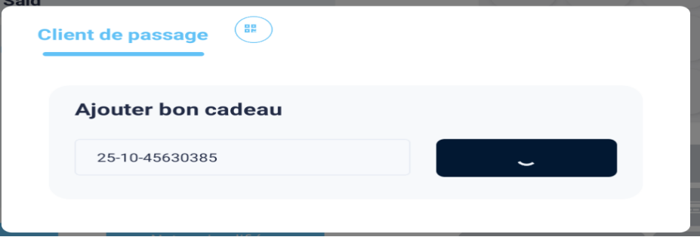 Le bon cadeau fonctionne uniquement chez toi, il semble que tu aies une mauvaise connexion. => La valdiation est terminé avec succès
22 | SCENARIO 3: payer cette commande VR sur POS avec billet non daté | 1) L'admin se connecte au POS sur son compte 2) L'admin accéde au caisse en Accueil 3) L'admin filtre la commande dans la liste Rappel de ticket 4) La commande est de statut: En attente | 1) cliquer sur Rappel du Ticket 2) entrer email client pour filtre liste 3) cliquer sur le bouton "En attente" 4) cliquer sur le bouton "Règlement" 5) cliquer sur Billet non daté comme méthode de paiement 6) saisir le numéro de bilelt non daté 7) cliquer sur Appliquer | la commande ID: 39454 numéro billet non daté : 25-10-98736686 | Le bouton Appliquer reste loading | Réservation activité VR est payé avec un billet non daté avec succès | Jeudi 23 oct. 11h08 Commande 77.00 € #39454 Client : Client de passage Email: bchaker288@yopmail.com billet non daté: 80.85€ - 25-10-98736686 Lorsque je valide le paiement, je reçois un poup: “Erreur de Traitement du Paiement Nous sommes désolés, mais nous avons rencontré une erreur lors du traitement de votre paiement” | Corrected | Le paiement d'une activité avec billet non daté marche correctement maintenant
23 | réserver et payer une commande Combo sur POS | 1) L'admin se connecte au POS sur son compte 2) L'admin accéde au caisse en Accueil | 1) cliquer sur Offres 2) cliquer sur un combo 3) choisir un date de réservation 4) saisir un date 5) sélectionner nbre de participants 6) choisir un créneau 7) cliquer sur Valider 8) cliquer sur le btn Règlement 9) choisir ANCV (méthode de paiement) 10) cliquer sur btn "Valider T + Resto" | (combo family not same calnder, not multiparticipants) 0.00€ - activité libre vr 2 56.00€ * 4 jeu. 23 oct. 12h00 - 13h00 - VR Arcades 2 168.00€ * 4 jeu. 23 oct. 10h30 - 11h30 - VR Arcades 2 168.00€ * 4 jeu. 23 oct. 10h30 - 11h30 | Combo payé et passé sur le POS avec succès et avec un ID : #39364 | commande payé et passé sur le POS avec succès et un ID et s'affiche sur le tableau de bord | Mardi 21 oct. 16h31 Commande 392.00 € 39364 Client : Client de passage Email: Email facture COMBO réçu pour le client | Passed
24 | réserver une commande Combo sur POS | 1) L'admin se connecte au POS sur son compte 2) L'admin accéde au caisse en Accueil | 1) cliquer sur Offres 2) cliquer sur un combo 3) sélectionner les activités de combo 4) cliquer sur le bouton "Suivant" 5) sélectionner nbre de participants pour chaque activité 6) choisir un créneau pour chaque activité 7) cliquer sur "Réserver" 8) cliquer sur le btn Règlement 9) choisir ANCV (méthode de paiement) 10) cliquer sur btn "Valider T + Resto" | 2) testfamily samecalnder not multi particpant 3) Exploration sous-marine VR Arcades (60 min) VR Arcades (plusieurs durées) VR Arcades (plusieurs durées) Vr game | Combo réservé sur le POS avec succès et avec un ID : #39472 | commande payé et passé sur le POS avec succès et un ID et s'affiche sur le tableau de bord | Jeudi 23 oct. 15h44 Commande 818.20 € #39472 Client : Client de passage Email: bchaker288@yopmail.com | Passed
25 | payer une commande Combo sur POS | 1) L'admin se connecte au POS sur son compte 2) L'admin accéde au caisse en Accueil | 1) cliquer sur Rappel du ticket 2) cliquer sur commande combo en attente 3) cliquer sur le bouton "Réglement" 9) choisir Wallet (méthode de paiement) 10) cliquer sur btn "Valider T + Resto" | 2) testfamily samecalnder not multi particpant 3) Exploration sous-marine VR Arcades (60 min) VR Arcades (plusieurs durées) VR Arcades (plusieurs durées) Vr game | Combo payé et passé sur le POS avec succès et avec un ID : #39472 | commande payé et passé sur le POS avec succès et un ID et s'affiche sur le tableau de bord | Email facture COMBO réçu pour le client | Passed
 | Exemple 1: réserver un combo en POS et vérifier achat en calendrier |  | 1) cliquer sur Offres 2) cliquer sur un combo 3) sélèctionner les activités du combo 4) sélectionner le nbre de participants 5) cliquer sur le jour de réservation 6) cliquer sur btn "Suivant" 7) choisir un créneau pour chaque activité 8) passer au Règlement pour payer 9) Valider le paiement | 2) testfamily samecalnder not multi particpant gratuit 3) VR Arcades , VRArcades (plusierus durées 80), VR Arcades (plusieurs durées) 4) 4 5) Mardi 04 Novembre 2025 testfamily samecalnder not multi particpant gratuit - VR Arcades mar 04 nov. 2025 10h38 - 11h38 - VR Arcades (plusieurs durées) mar 04 nov. 2025 09h38 - 10h38 - VR Arcades (plusieurs durées) mar 04 nov. 2025 11h38 - 12h38 | Commande #39993 COMBO total: 120 euro | combo réservé et payé avec succès combo achat calndrier marche bien |  | Passed
 | Exemple 2: réserver un combo en POS et vérifier achat en calendrier | 1) L'admin se connecte au POS sur son compte 2) L'admin accéde au caisse en Accueil | 1) cliquer sur Offres 2) cliquer sur un combo 3) sélèctionner les activités du combo 4) choisir le jour de réservation 5) sélèctionner le nbre de participants 6) choisir un créneau pour chaque activité 7) cliquer sur btn "Suivant" 8) passer au Règlement 9) cliquer sur Espèce 9) valider le paiement | 2) combo multi-activités samecalendar & acompte 3) - VR Aracades 3 - VR Aracades 2 - Activité libre vr archivé - Pouring Painting - Activité vr pas touché mixage true - Activité vr pas touché mixage true 2 - Activité libre vr 2 4) Vendredi 07 novembre 2025 | une nouvelle notification s'affiche: "une nouvelle réservation à....." - VR Aracades 3 : 69.00€ ven. 07 nov. 14h45 - 15h45 - VR Aracades 2: 180.00€ ven. 07 nov. 15h55 - 16h55 - activité libre vr archivé 90.30€ ven. 07 nov. 16h55 - 17h55 - Pouring Painting 60.00€ ven. 07 nov. 18h00 - 19h00 - activité vr pas touché mixage true 106.71€ ven. 07 nov. 19h05 - 20h05 - activité vr pas touché mixage true 2 105.00€ ven. 07 nov. 20h15 - 21h15 - activité libre vr 2 60.00€ ven 07 nov. 21h25 - 22h25 | 1) commande combo payé avec succès 2) achat combo en calendrier marche bien 3) email de facture réçu | Mercredi 05 nov. 11h58 Commande 671.01 #40176 Client: Chaker Ben Said Email: bchaker394@yopmail.com | Test In Progress
 | Test case 1: réserver et payer un combo sans produits sur le POS et ajouter des produits depuis Back-Office puis vérifier le paiement | 1) L'admin se connecte au POS sur son compte 2) L'admin se connecte au BO et accéde au caisse nomade | 1) taper un email du client 2) passer un combo 3) payer ce combo 4) ajouter des nouveaux produits depuis Back-Office dans la caisse 5) payer le combo en POS avec meme methode de paiement: Espèces | 1) combofamille@yopmail.com 2) "chantecombo" Date de réservation: Mardi 10/12/2025 3) chantecombo 55.00 EURO ==> loge * 3 ==> activité paintball archivé * 3 ==> Méthode de paiement: Espèces 4) - Cocktail dînatoire 21 pièces 45,99€ * 1 - PlayPro 11€ * 1 - Kits d'épices 29€ * 1 5) Chaker Ben Said 👥3/ 3 💸 55 /140.99 € | 3) Combo ID = 41601 payé et un Email facture reçu 5) payé et Email facture réçu | paiement de combo est effectué avec succès avant et aprés l'ajout des produits | notification envoyé lors de réservatio du combo "nouvelle réservation pour le demain" | Passed
 | Test case 2: réserver et payer un combo sans produits sur le POS et ajouter des produits depuis Back-Office puis vérifier le paiement | 1) L'admin se connecte au POS sur son compte 2) L'admin se connecte au BO et accéde au caisse nomade | 1) taper un email du client 2) passer un combo 3) payer ce combo 4) ajouter des nouveaux produits depuis Back-Office dans la caisse 5) payer le combo en POS avec autre methode de paiement: Bon Cadeau (25-12-66283976) | 1) combofamille@yopmail.com 2) "chantecombo" Date de réservation: Mardi 10/12/2025 3) chantecombo 55.00 EURO ==> loge * 3 ==> activité paintball archivé * 3 ==> Méthode de paiement: Wallet 4) - bille200 12€ * 1 - boisson 11€ * 1 - PlayPro 11€ * 1 - Cocktail dînatoire 21 pièces 45,99€ * 1 5) Chaker Ben Said 👥3/ 3 💸55 / 134.99 € | 3) Combo ID = 41604 payé et un Email facture reçu 5) payé et Email facture réçu Moyens de paiement: Prépayée : Bon cadeau (25-12-66283976) : 79,99 € Payée : Wallet : 55,00 € | paiement de combo est effectué avec succès avant et aprés l'ajout des produits | notification envoyé lors de réservatio du combo "nouvelle réservation pour le demain" | Passed
 | Consos (foods)
26 | passer un ticket food sur POS sans client (client de passage) | 1) L'admin se connecte au POS sur son compte 2) L'admin accéde au caisse en Accueil | 1) cliquer sur Consos 2) choisir un plat principal 3) cliquer sur valider button 4) cliquer sur Entrées 5) cliquer sur valider button 6) cliquer sur Boissons: cliquer sur Café Latte cliquer sur Café Latte cliquer sur Coca Zéro cliquer sur Water 7) cliquer sur Btn "Ticket à payer" | Lasagnes Maison : Boisson: Viva 2.50€ * 1 Sauces: Sauce Tomate 35.00€ * 1 Sauce algérienne gratuit * 2 Sauce barbecue 2.04€ * 23 Total: 101.32€ Tartelette aux Légumes Boissons: Fanta 2.00€ * 1 Supplements: Sauce chocolat 2.50€ * 2 Total: 13.50€ Café Latte 3.35€ Café Latte 3.35€ Coca Zéro 3.50€ Water 1.00€ | Ticket n° 39344 de prix 212.20 sur le Table: 7 en Commandes à préparer: une commande qui s'affiche #39348 Aujourd'hui à 16:39 Qui s'affiche | commande crée et payé avec succès et avec ID: #39348 et s'affiche en liste de filtre de commandes et en Commandes à préparer avec ID correct | email de facture réçu pour le client | Passed
27 | passer un ticket food sur POS pour un client | 1) L'admin se connecte au POS sur son compte 2) L'admin accéde au caisse en Accueil | 1) taper un email client 2) cliquer sur Consos 3) choisir un plat principal 4) cliquer sur valider button 5) cliquer sur Entrées 6) cliquer sur valider button 7) cliquer sur Boissons: cliquer sur Café Latte cliquer sur Café Latte cliquer sur Coca Zéro cliquer sur Water 8) cliquer sur Btn "Ticket à payer" | Lasagnes Maison : Boisson: Viva 2.50€ * 1 Sauces: Sauce Tomate 35.00€ * 1 Sauce algérienne gratuit * 2 Sauce barbecue 2.04€ * 23 Total: 101.32€ Tartelette aux Légumes Boissons: Fanta 2.00€ * 1 Supplements: Sauce chocolat 2.50€ * 2 Total: 13.50€ Café Latte 3.35€ Café Latte 3.35€ Coca Zéro 3.50€ Water 1.00€ | Ticket n° 39344 de prix 126.02 sur le Table: 7 Articles vendus: 6 Sur place en Commandes à préparer: une commande qui s'affiche #39348 Aujourd'hui à 16:39 Qui s'affiche | commande crée et payé avec succès et avec ID: #39349 et s'affiche en liste de filtre de commandes et en Commandes à préparer avec ID correct | email de facture réçu pour le client | Passed
 | passer une commande ticket foods pour un client | 1) L'admin se connecte au POS sur son compte 2) L'admin accéde au caisse en Accueil | 1) taper un email client 2) cliquer sur Consos 3) cliquer sur Menus 4) cliquer sur un Pack 5) cliquer sur Règlement 6) cliquer sur CB 7) cliquer sur button "Valider + Ticket" | 4) pack * 2 pack1: Le Black burger pack2: burger de test Supplements: - 1 Frites maison 1.00€ - 1 Supplment 2 3.00€ - 1 sauce biggy maison 2.00€ Total : 38.08 € | "Erreur de Traitement du Paiement" "Vous déposez un montant supérieur au panier (+6.08 $)" prix de paiement: 32.00€ | commande food payé avec succès | msg d'rreur: Erreur de Traitement du Paiement" "Vous déposez un montant supérieur au panier (+6.08 $) | Corrected | corrigé et fermé, il calcul correctement maintenant
 | Vérifier que les suppléments sont calculés par assiette et non multipliés p ar la quantité totale du plat. | 1) Être connecté au POS (caisse). 2) La catégorie Foods contient un plat "Burger" avec suppléments configurés. 3) Suppléments disponibles : “Sauce algérienne” (0.50 €), “Fromage” (0.70 €). | 1) Aller dans Consos → Foods. 2) Sélectionner Burger, quantité = 4. 3) Pour chaque Burger, ajouter des suppléments différents : Burger 1 : 2 sauces algériennes Burger 2 : 1 fromage Burger 3 : aucun Burger 4 : 3 sauces mayo 4) Valider la commande. 5) Vérifier le total calculé des suppléments et le total du ticket. | 3) Burger Végétarien : 15.50 € Suppléments: + Jambon * 1 2.10 € + Frites maison * 3 6.00 € -------------------------------------------- cheese Burger + sale: 15.00 € Suppléments: + Sauce BBQ * 1 1.00 € + Jambon * 2 4.20 € + Sauce chocolat * 3 6.12 € -------------------------------------------- Le Black burger: 15.31 € Suppléments (2 max): + sauce biggy maison * 1 2.00 € + supplement test * 1 2.67 € -------------------------------------------- Burger 8 + PLues Supplmts: 11.25 € Suppléments: + Frites maison * 4 4.00 € |  | Le prix total des suppléments = somme de chaque assiette. Le prix du plat n’est pas multiplié avec les suppléments. Le total du ticket correspond bien à : (prix du plat × 4) + total des suppléments individuels. Exemple attendu (avec prix plats 8.00 €) : (8 × 4) + (1.00 + 0.70 + 0 + 1.50) = 32 + 3.20 = 35.20 € |  | Test In Progress
BUG | passer et cloturer une commande foods en POS | 1) Être connecté au POS (caisse). 2) Le client en Consos [foods] | 1) saisir email de client en panier 2) Aller dans Consos → Foods. 3) selectionner les foods 4) cliquer sur Ticket à payer 5) cliquer sur "Rappel du ticket" 6) cliquer sur la commande en attente 7) cliquer sur Règlement 8) coher Espècs 9) cliquer sur btn "Valider + Ticket" | 1) chaker.nehos@gmail.com 3) **** 2 * Pack Famille 106.40 euro Contenu du menu: Niveau 1: - Salade César + 2 * Jambon (2.10 euro) + 2 * Fanta (2.00 euro) **** 1 * Pizza Margherita 25.20 euro + Grams => 150 (6.70 euro) + 1 * Sauce Piquante (0.00 euro) + 1 * Sauce Tomate (0.00 euro) + 1 * Sauce barbecue (0.00 euro) + 1 * Sauce ketchup (0.00 euro) + 1 * Fanta (2.00 euro) **** 1 * Le Black burger 15.31 euro **** 1 * Fanta 2.00 euro **** 1 * Mentha Rossa 5.00 euro **** 1 * Le Végétarien 13.04 euro + 1 * Sauce chocolat (2.04 euro) + 1 * Sauce biggy maison (2.00 euro) Total du ticket: 183.35 euro 6) commande: 40481 Total : 166.95 EURO Reste : 166.95 EURO 8) A payer : 0.00 EURO Ticket # 40191 Total TTC: 183.35 EURO dont TVA: 11.93 EURO | popup d'erreur s'affiche: "Erreur de Traitement du Paiement" "Vous déposez un montant supérieur au panier (+16.4 $)" | commande foods payé et cloturé correctement | Priorité : Haute | Corrected | 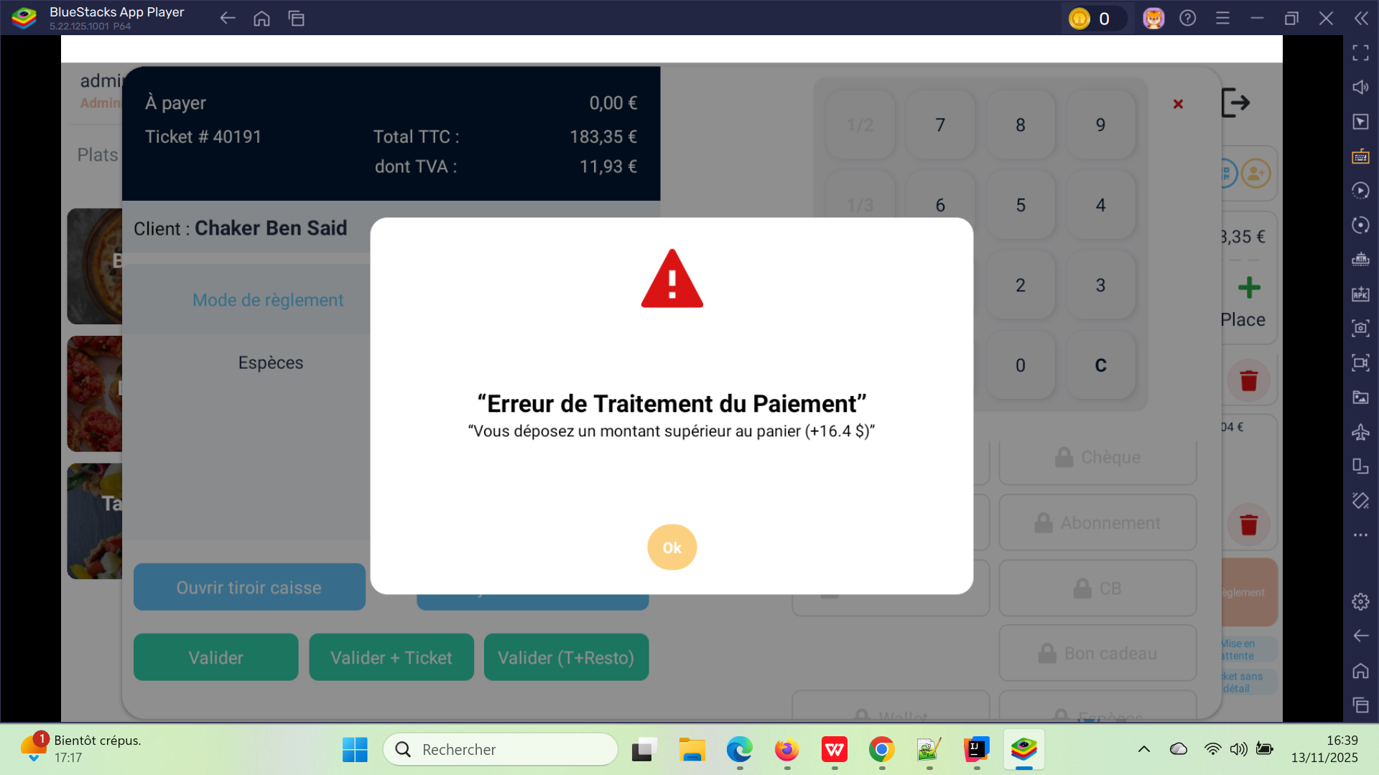
 | passer et payer une commande Foods avec code promo | 1) Être connecté au POS (caisse). 2) Le client en Consos [foods] | 1) saisir email de client en panier 2) Aller dans Consos → Foods. 3) ajouter des foods au panier. 4) cliquer sur Remise globale 5) payer la commde en CB | 1) chaker.nehos@gmail.com 3) ---------------------------------------- Pizza Quatre Fromages * 1 16.5 EURO Attributes : - Taille Pizza : Moyenne (Medium) - Grams : 100 Supplements : - Jambon (qty 2) - Sauce BBQ (qty 4) Boissons : - Fanta (qty 4) Sauces : - Sauce Tomate (non cochée) ---------------------------------------------------------------- Pizza Margherita * 1 13 EURO Attributes : - Taille Pizza : Moyenne (Medium) - Grams : 100 4) plp50% | code remise appliqué sur la commande correctement et je paye avec succès en validation | commande foods en POS payé en remise avec succès | Reste A payer : 50.92 EURO | Passed | 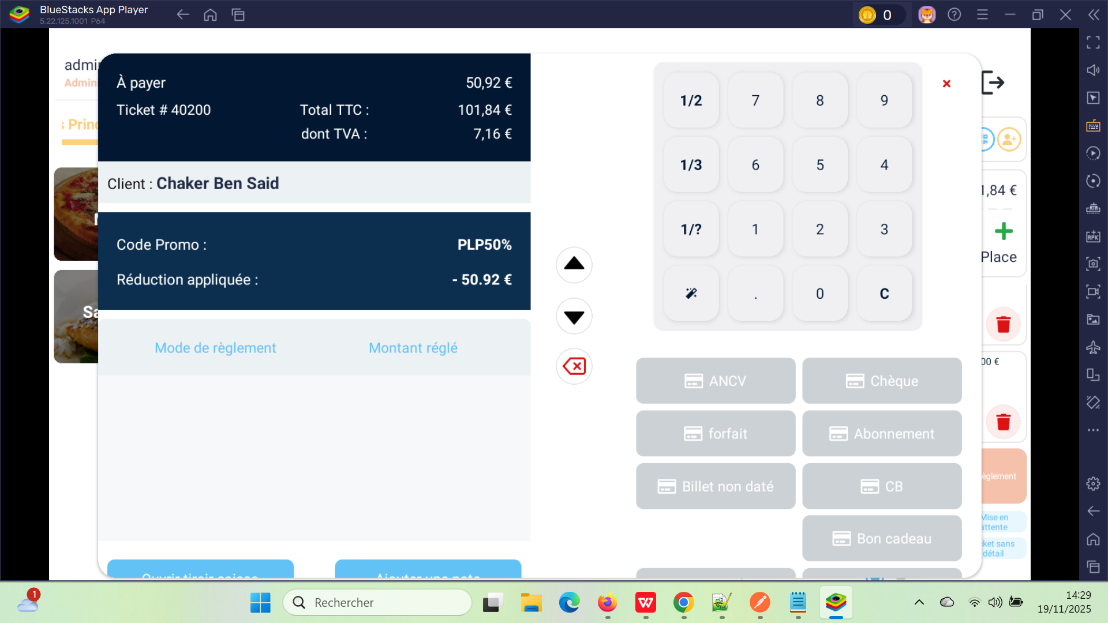
 | payer 100% et cloturer la drniére commande Foods avec code promo déjà payée | 1) Être connecté au POS (caisse). 2) Le client en Consos [foods] | 1) Aller vers Rappel du ticket 2) cliquer sur Attente de commande payé avec code promo 3) cliquer sur Règlement 4) cliquer sur CB 5) cliquer sur Btn Valider(T+Resto) | 2) Commande : 40688 14H22 Total : 101.84€ Reste: 50.92€ | commande payé et cloturé avec succès. | commande foods en POS avec remise clotué avec succès | Reste A payer : 00.00 EURO | Passed | 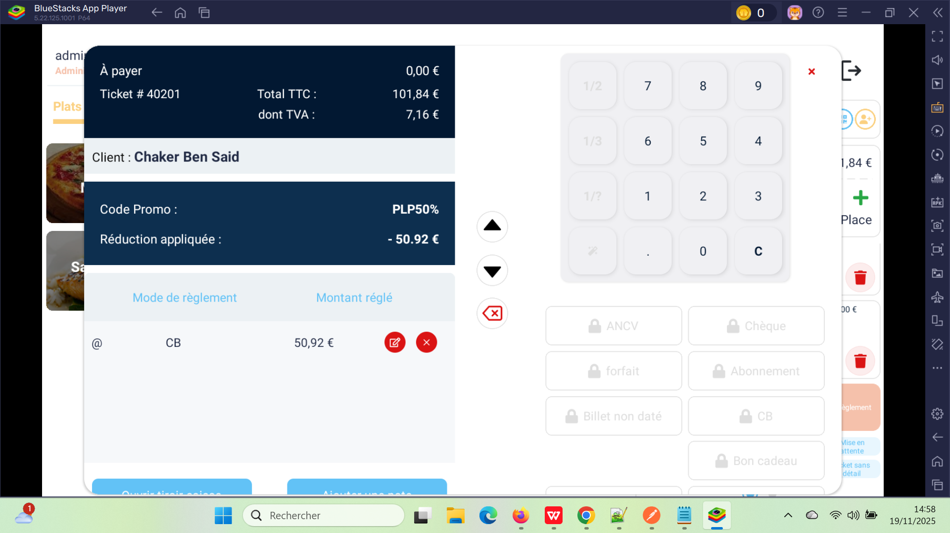

 | TC 01: PLPRB-1380 fix(api-addToBasket): Problème de calcul du prix des packs (quantité des suppléments non prise en compte) | 1) cliquer sur Consos 2) cliquer sur Menus 3) passer une commande 4) Cliquer sur Panier → Règlement 5) Saisir un email 6)Choisir le mode de paiement CB Valider | Pack : Pack Test 01 54.40 € Produit dans le pack : entrée à 10 € Suppléments avec prix unitaire : - Sauce BBQ : 1.00 * 2 - Frites maison : 3.00 * 1 - Jambon : 2.10 * 3 - supplement test : 2.67 * 1 - Sauce biggy maison : 2.00 * 2 - Sauce chocolat : 2.04 * 1 | Le total affiché dans le POS = 74,41 € → ✔️ correct | BUG – Erreur de paiement : montant du panier incorrect (+10$) | La commande est payé avec succès | on doit tester et vérifier le probléme de calcul du prix des packs tels que quantité des suppléments doit etre prise en compte cettecommande pas logique => puisque je le passe autre fois et je toruve prix total 74.41 EURO en premier fois: 84.41 EURO Lorsque je le passe avec 84.41 EURO et je clique sur Valider , une facture à été envoyer avec prix 74.41 EURO Lorsque je le passe autre fois et le calcul Total est correct: 74.41 EURO, une facture a été envoyer avec le calcul correct. | Failed | 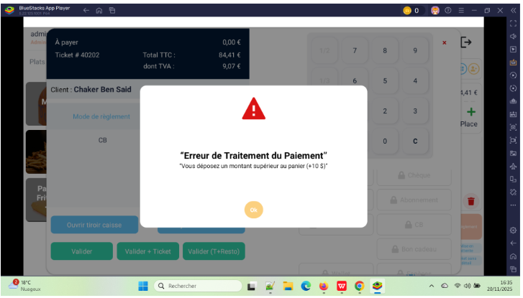
 | T02: PLPRB-1132 Afficher le prix de livraison et l’intégrer dans le calcul du total | 1) cliquer sur Consos 2) passer une commande 3) Cliquer sur Panier → Règlement 4) Saisir un email 5)Choisir le mode de paiement CB Valider |  |  |  |  |  | Test In Progress

28 | Billets non datés
29 | achéter 2 billets non datés sur POS pour un client | 1) L'admin se connecte au POS sur son compte 2) L'admin accéde au caisse en Accueil | 1) cliquer sur PASS & Bons 2) cliquer su billet non daté 3) cliquer sur vr game 4) sélectionner Nbre de tickets pour activité VR 1 5) sélectionner Nbre de tickets pour activité VR 2 6) cliquer sur le bouton "Valider" 7) cliquer sur le bouton "Règlement" pour payer 8) cliquer sur "Chèque" comme méhode de paiement 9) cliquer sur le bouton "Valider T + Resto" | (Acttivté 3) (1 ticket(s)) (vr game) (1 ticket(s)) | une commande est crée et payé avec succès cette commande s'affiche dans le tableau de bord "Reservation" avec un ID cette commande s'affiche en filtre "Rappel d'un ticket" | Achat billet non daté en POS passe avec succès | Mercredi 22 oct. 08h44 Commande 21.00€ # 39375 Client: Chaker Ben Said Email: bchaker288@yopmail.com email de facture réçu pour le client | Passed
 | réserver et payer une actvité vr avec un billett non daté | 1) L'admin se connecte au POS sur son compte 2) L'admin accéde au caisse en Accueil 3) L'admin es t déjà réservée une activité vr | 1) cliquer sur Rappel du ticket 2) cliquer sur commande réservée 3) cliquer sur bouton "Règlement" 4) cliquer sur bouton "Billet non daté" 5) saisir code billet non daté 6) cliquer sur bouton "Appliquer" 7) cliquer sur bouton "Valider" 8) cliquer sur ANCV 9) cliquer sur "Valider + Ticket" | 2) commande: #39961 vr game Total: 20.00€ 5) 25-10-68025722 6) Détails du bon cadeau: Montant | Montant disponible | Date de validité 10.50€ | 10.50€ | 29 nov. 2025 7) reste à payer: 15.00€ 8) Mode de règlement Mode de Règlement ANCV 15.00€ Billet non daté | une alerte qui s'affiche : "Erreur de Traitement du Paiement" "Vous déposez un montant supérieur au panier (+5)" | Achat réservation d'una activité VR avec billet non daté passe avec succès | pourquoi il sorte un erreur de paiement de 5$ ??? => paiement effecuté correctement avec un code de billet non daté + ANCV => Email de facture bien réçu | Corrected | 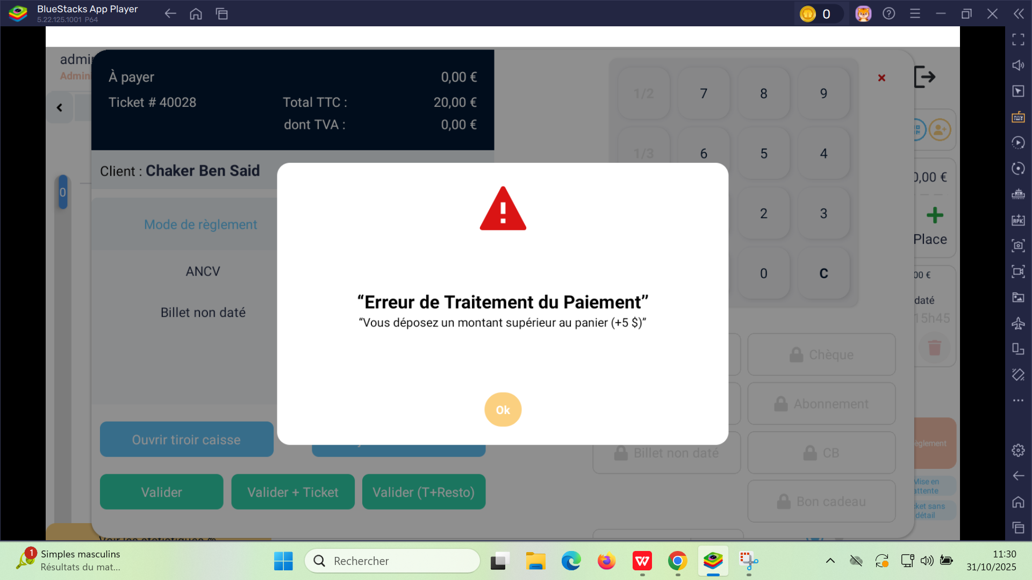

BUG | achéter un billet non daté sur POS pour evenement pour un client | 1) L'admin se connecte au POS sur son compte 2) L'admin accéde au caisse en Accueil | 1) saisir email client en panier 2) cliquer sur PASS & Bons 3) cliquer su billet non daté 4) cliquer sur un evénement 5) sélectionner Nbre de tickets 6) cliquer sur le bouton "Valider" 7) cliquer sur le bouton "Règlement" pour payer 8) cliquer sur "Espèces" comme méhode de paiement 9) cliquer sur le bouton "Valider T + Resto" 10) payer et cloturer cette commande | 1) bchaker394@yopmail.com 4) Tournoi VR Challenge 18-12-2025, 13:00 - 14:30 5) 3 | paiement effectué avec succès et la commande est cloturé correctement Email de facture bien réçu commande: #40284 Email de client: bchaker394@yopmail.com | Achat billet non datés d'un évènement se fait correctement et email de facture réçu. | Priorité : Haute commande billet non daté events est payer 100% et cloturé en POS, mais pas trouver en site fo pour le meme client. =======> Email de facture réçu =======> Email de cloture réçu | Passed | 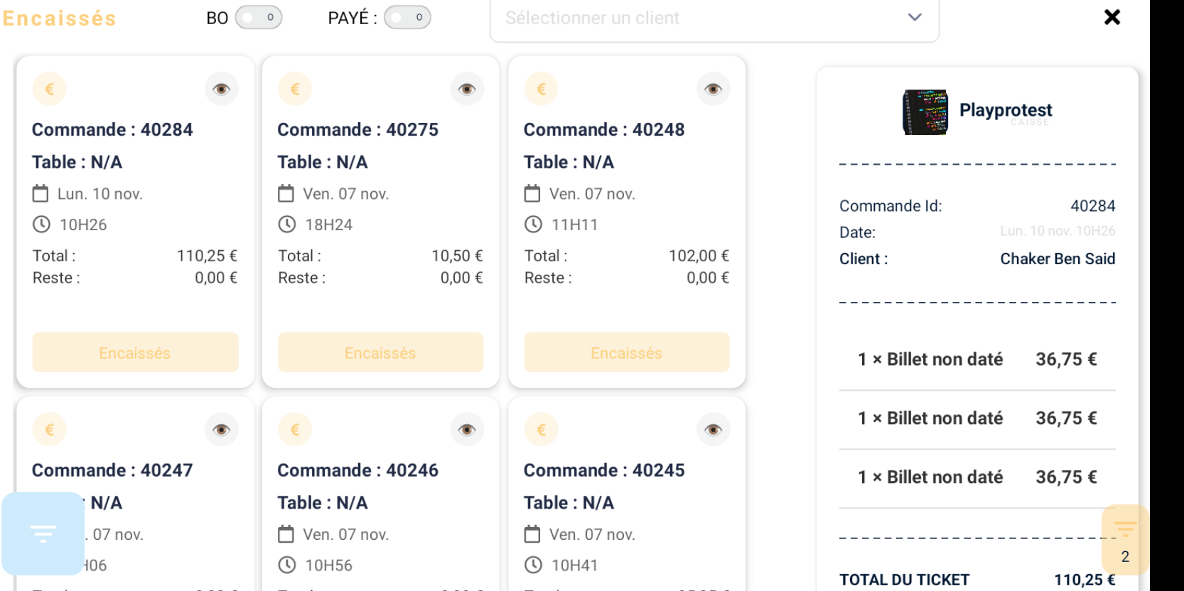

28 | Abonnements
31 | achéter un abonnement sur POS pour un client | 1) L'admin se connecte au POS sur son compte 2) L'admin accéde au caisse en Accueil | 1) entrer un email du client 2) cliquer sur PASS & Bons 2) cliquer sur Abonnement 3) cliquer sur un abonnement 4) cliquer sur le bouton "Ajouter au panier" 7) cliquer sur le bouton "Règlement" pour payer 8) cliquer sur "Chèque" comme méhode de paiement 9) cliquer sur le bouton "Valider T + Resto" | (Abonnement: serie 2025 playpro) | une commande est crée et payé avec succès cette commande s'affiche dans le tableau de bord "Reservation" avec un ID cette commande s'affiche en filtre "Rappel d'un ticket" | Achat billet non daté en POS passe avec succès | Mercredi 22 oct. 09h16 Commande 42.00€ #39376 Client: Chaker Ben Said Email: bchaker288@yopmail.com email de facture réçu pour le client | Passed
28 | Forfaits
34 | achéter un Forfait sur POS pour un client | 1) L'admin se connecte au POS sur son compte 2) L'admin accéde au caisse en Accueil | 1) entrer un email du client 2) cliquer sur PASS & Bons 2) cliquer sur Forfait 3) cliquer sur un forfait 4) cliquer sur le bouton "Ajouter au panier" 7) cliquer sur le bouton "Règlement" pour payer 8) cliquer sur "Chèque" comme méhode de paiement 9) cliquer sur le bouton "Valider T + Resto" | (forfait: forfait yopmai december - 33.00€) | une commande forfait est crée et payé avec succès cette commande s'affiche dans le tableau de bord "Reservation" avec un ID cette commande déjà s'affiche en filtre "Rappel d'un ticket" | Achat FORFAIT avec Chèque en POS passe avec succès | Mercredi 22 oct. 09h16 Commande 33.00€ #393.. Client: Chaker Ben Said Email: bchaker288@yopmail.com email de facture doit etre réçu pour le client ALERTE: Erreur de Traitement du Paiement: SQLSTATE[23000] | Failed | probleme insertion paiement forfait à la base de données
35 | achéter un Forfait sur POS pour un client et payer avec un bon cadeau | 1) L'admin se connecte au POS sur son compte 2) L'admin accéde au caisse en Accueil | 1) entrer un email du client 2) cliquer sur PASS & Bons 2) cliquer sur Forfait 3) cliquer sur un forfait 4) cliquer sur le bouton "Ajouter au panier" 7) cliquer sur le bouton "Règlement" pour payer 8) cliquer sur Bon Cadeau 9) saisir numero de bon cadeau 10) cliquer sur Appliquer 11) cliquer sur Valider 9) cliquer sur le bouton "Valider T + Resto" | (forfait: forfait yopmai december - 33.00€) BON CADEAU: 25-10-97040004 | une commande forfait est crée et payé avec succès cette commande s'affiche dans le tableau de bord "Reservation" avec un ID cette commande déjà s'affiche en filtre "Rappel d'un ticket" | Achat FORFAIT avec BON CADEAU en POS passe avec succès | Mercredi 22 oct. 09h16 Commande 33.00€ #393.. Client: Chaker Ben Said Email: bchaker288@yopmail.com email de facture doit etre réçu pour le client ALERTE: Erreur de Traitement du Paiement: SQLSTATE[23000] | Failed | probleme insertion paiement abonnement à la base de données
38
40 | Activités
41 | réserver une commande VR en calendrier | 1) L'admin se connecte au POS sur son compte 2) L'admin accéde au caisse en Accueil | 1) cliquer sur le bouton de clandrier 2) cliquer sur le bouton "+" 3) entrer activité dans la barre de recherche 4) cliquer sur l'activité 5) cliquer sur le boutton "+" 6) choisir un date 7) choisir Durée 8) chosisir Nbre de personnes 9) cliquer sur un créneau 10) cliquer sur le bouton "Suivant" 11) saisir email du client 12) cliquer sur le bouton "Suivant" 13) saisir Note 14) cocher Option: Lien de paiement 15) cliquer sur le bouton "Suivant" | (vr01) (22/10/2025) (bchaker288@yopmail.com) | Activité VR est réservée avec succès sur le calendrier. Mercredi 22 oct. 15h05 Commande 24.00€ #39425 Client: Client de passage Email: bchaker288@yopmail.com | réservation créé avec succès et s'affiche bien en calendrier | Réservation s'affiche bien sur le calendrier sur L'espace: vrcube1 date: 22/10/2025 | Passed
42 | annuler une réservation d'une activité VR sur le calendrier | 1) L'admin se connecte au POS sur son compte 2) L'admin accéde au caisse en Accueil | 1) cliquer sur Icone calendar 2) voir le créneau réservée 3) cliquer sur l'activité réservée 4) cliquer sur le bouton "Annuler" 5) cliquer sur le bouton "Annuler seulement" en popup d'annulation | Activité VR: vr01 Espace: vrcube Annulation : Annuler sans rembourser ni prélever. | 1) Réservation est annulée avec succès 2) Changement color réservation en rouge 3) Commande s'affiche en filtre POS annulations avec ID correct | commande est annulée avec succès | la commande existe dans la liste rappel ticket -> Annulations Email avoirs réçu bien mais aprés un jour d'annulation (annulé 22/10/2025, rèçu le 23/10/2025 à 14h:12) | Passed
 | réserver une activité avec des produits | 1) L'admin se connecte au POS sur son compte 2) L'admin accéde au caisse en Accueil | 1) cliquer sur Activités en navbar 2) cliquer sur une activité 3) réserver en calendrier 4) en panier , cliquer su btn "Règlement" 5) cliquer sur Btn Bon cadeau 6) saisir code bon cadeau 7) valider le paiement | 2) VR Arcades 2 6) Bon cadeau 1 25-10-82246978 Montant restant 191€ Date d’expiration : 06-02-2026 16:57 | commande activité VR est réservée et payée avec succès. Vendredi 31 oct. 09h01 Commande 75.00€ #40018 Client: Chaker Ben Said Email: bchaker390@yopmail.com | activité VR : VR Arcades 2 est réservée et payée avec succès VR Aracades 2 75.00€ | Email de réservation et d facture réçus OK | Passed
 | réserver et payer une activité VR sur le POS | 1) L'admin se connecte au POS sur son compte 2) L'admin accéde au caisse en Accueil | 1) cliquer sur Activités en navbar 2) cliquer sur une activité 3) cliquer sur le bouton "+" 4) saisir email du client 5) cliquer sur le bouton "Suivant" 6) saisir Note: 7) cliquer sur le bouton "Rappel d'un ticket" 8) saisir email client pour filtre 9) cliquer sur "En attente" de la commande 10) cliquer sur le bouton "Règlement" en panier 11) cliquer sur Bon cadeau 12) saisir code bon cadeau 13) cliquer sur Appliquer button 14) cliquer sur button "Valider" 15) cliquer sur le bouton "Valider" de paiement | 2) Voyage dans l'Espace Date: 31/10/2025 Heure de début: 17:00 Durée: 15(min) -> 13 € Personnes: 3 4) bchaker390@yopmail.com 8) bchaker390@yopmail.com 9) commande: 40030 Total: 39.00€ Reste: 39.00€ 12) code: 25-10-90558269 | Voyage dans l'Espace 39.00€ 3 personnes Ven 31 oct. 17h00 - 17h15 commande activité vr #40030 est réservée et payé avec succès | commande activité vr réservée et payé avec succès il s'affiche bien en Reservations et en calendrier | message alerte: résevation crée avec succès ne s'affiche pas | Closed | dns certains cas, ou la réservation crée ne s'affiche pas en filtre "rappel du ticket", mais maintenant il sorte par filtre correctement.
 | réserver et payer une activité VR sur le POS et payer avec Remise globale | 1) L'admin se connecte au POS sur son compte 2) L'admin accéde au caisse en Accueil | 1) cliquer sur Activités en navbar 2) cliquer sur une activité 3) cliquer sur Suivant 4) saisir email client 5) cliquer sur Suivant 6) saisir Note 7) cliquer sur Suivant 8) cliquer sur le bouton "Rappel d'un ticket" en panier 9) saisir email client pour filtre 10) cliquer sur "En attente" de la commande 11) en panier, cliquer sur button "Remise globale" 12) sélectionner un code promo et appliquer 13) cliquer sur Valider button 14) cliquer sur CB (methode de paiement) 15) cliquer sur button "Valider (T + Resto) | 2) Aventure Médièvale Date: 31/10/2025 Heure: 16h46 Durée: 50 Personnes: 5 créneau: 17:05 4) bchaker390@yopmail.com 12) accp30% Remise: 72.00€ Nouveau prix: 168.00€ 14) CB: 168.00€ Remise: accp30% 72.00€ | Commande: #40050 Vendredi 31 oct. 15H55 240.00€ Client: Chaker Ben Said Email: bchaker390@yopmail.com Commande réservé et payé avec succès | Commande avec remise globale réservé et payé avec succès |  | Passed
 | WS POS: passer une activité VR PLPRB-1401 Refactoring API POS get available slots VR case | 1) L'admin se connecte au POS sur son compte 2) L'admin accéde au caisse en Accueil | 1) cliquer sur une activité VR 2) choisir la Date 3) Sélèctionner Durée 4) choisir Nbre de Personnes 5) choisir Heure de début 6) cliquer sur Suivant button 7) saisir un email de client 8) cliquer sur Suivant button | 1) Odyssey VR 2) 24/11/2025 3) 135 4) 2 5) 17:30 6) 7) bchaker390@yopmail.com |  |  |  | Test In Progress

 | Tests commandes avec la gestion des dates (jour J vs Jour J + 1) TC01: Passer une commande et vérifier date et heure ✔ [05:00 ... dans le Meme jour | 1) L'admin se connecte au POS sur son compte 2) L'admin accéde au caisse en Accueil | 1) cliquer sur une activité 2) choisir date 3) choisir durée 4) choisir Nombre de participants 5) choisir un créneau 6) séléectionner un email 7) cliquer sur Suivant 8) saisir un Note 9) cliquer sur Suivant | 1) VR Arcades (plusieurs durées) 2) 20/11/2025 3) 30 minute avec 15$ 4) 4 5) 05:08 72,00€ 6) bchaker390@yopmail.com | Commande réservée : 40750 Jeu. 20 nov. 13H41 Total: 72,00 € Reste: 72,00 € | ✔ Position correcte dans calendrier/reservations ✔ Pas de décalage date +1 ou -1 ✔ Montants / panier / combos OK ✔ Coherence POS ↔ BO ↔ Email reçu | 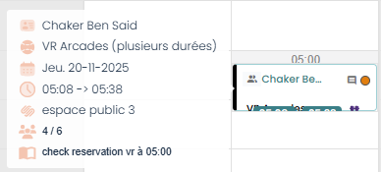 | Passed | Horaire Etablissement: Vendredi: 00:00 AM - 11:59 PM Samedi : 00:00 AM - 12:00 PM Dimanche : 00:00 PM - 11:59 PM
 | Tests commandes avec la gestion des dates (jour J vs Jour J + 1) TC02: Passer une commande et vérifier date et heure ✔ [01:00 ... jour suivant | 1) L'admin se connecte au POS sur son compte 2) L'admin accéde au caisse en Accueil | 1) cliquer sur une activité 2) choisir date 3) choisir durée 4) choisir Nombre de participants 5) choisir un créneau 6) séléectionner un email 7) cliquer sur Suivant 8) saisir un Note 9) cliquer sur Suivant | 1) VR Arcades (plusieurs durées) 2) 20/11/2025 3) 30 minute avec 15$ 4) 5 5) 01:08 90,00€ 6) bchaker390@yopmail.com | Commande réservée : 40751 Jeu. 20 nov. 13H53 Total: 90,00 € Reste: 90,00 € | ✔ Position correcte dans calendrier/reservations ✔ Pas de décalage date +1 ou -1 ✔ Montants / panier / combos OK ✔ Coherence POS ↔ BO ↔ Email reçu | 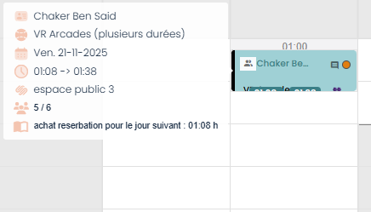 | Passed | Horaire Etablissement: Vendredi: 00:00 AM - 11:59 PM Samedi : 00:00 AM - 12:00 PM Dimanche : 00:00 PM - 11:59 PM
 | Tests commandes avec la gestion des dates (jour J vs Jour J + 1) TC03: Passer une commande et vérifier date et heure ✔ Commandes entre [23h–00h] Meme jour | 1) L'admin se connecte au POS sur son compte 2) L'admin accéde au caisse en Accueil | 1) cliquer sur une activité 2) choisir date 3) choisir durée 4) choisir Nombre de participants 5) choisir un créneau 6) séléectionner un email 7) cliquer sur Suivant 8) saisir un Note 9) cliquer sur Suivant | 1) activité libre vr archivé 2) 20/11/2025 3) 60 (min) -> 20€ 4) 1 5) 23:00 22,00€ 6) bchaker390@yopmail.com | Commande réservée : 40752 Jeu. 20 nov. 14H04 Total: 22,00 € Reste: 22,00 € | ✔ Position correcte dans calendrier/reservations ✔ Pas de décalage date +1 ou -1 ✔ Montants / panier / combos OK ✔ Coherence POS ↔ BO ↔ Email reçu | 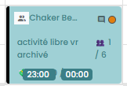 | Passed | Horaire Etablissement: Vendredi: 00:00 AM - 11:59 PM Samedi : 00:00 AM - 12:00 PM Dimanche : 00:00 PM - 11:59 PM
 | Tests commandes avec la gestion des dates (jour J vs Jour J + 1) TC04: Passer une commande et vérifier date et heure ✔ Commandes à 23:30 | 1) L'admin se connecte au POS sur son compte 2) L'admin accéde au caisse en Accueil | 1) cliquer sur une activité 2) choisir date 3) choisir durée 4) choisir Nombre de participants 5) choisir un créneau 6) séléectionner un email 7) cliquer sur Suivant 8) saisir un Note 9) cliquer sur Suivant | 1) Formule vrgame 2 2) 27/11/2025 3) 30 4) 5 5) 23:30 75,00€ 6) bchaker390@yopmail.com | Commande réservée : 40755 Jeu. 20 nov. 14H25 Total: 75,00 € Reste: 75,00 € | ✔ Position correcte dans calendrier/reservations ✔ Pas de décalage date +1 ou -1 ✔ Montants / panier / combos OK ✔ Coherence POS ↔ BO ↔ Email reçu | 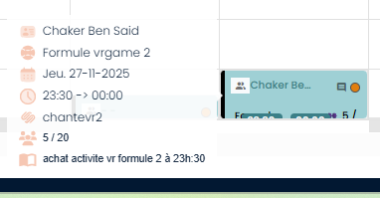 | Passed | Horaire Etablissement: Vendredi: 00:00 AM - 11:59 PM Samedi : 00:00 AM - 12:00 PM Dimanche : 00:00 PM - 11:59 PM
 | Tests commandes avec la gestion des dates (jour J vs Jour J + 1) TC05: Passer une commande et vérifier date et heure ✔ Commandes à 23h50 | 1) L'admin se connecte au POS sur son compte 2) L'admin accéde au caisse en Accueil | 1) cliquer sur une activité 2) choisir date 3) choisir durée 4) choisir Nombre de participants 5) choisir un créneau 6) séléectionner un email 7) cliquer sur Suivant 8) saisir un Note 9) cliquer sur Suivant | 1) VR Aracades 2 2) 27/11/2025 3) ???? 4) 3 5) 23:50 75,00€ 6) bchaker390@yopmail.com | Commande réservée : 40759 Jeu. 20 nov. 14H36 Total: 75,00 € Reste: 75,00 € | ✔ Position correcte dans calendrier/reservations ✔ Pas de décalage date +1 ou -1 ✔ Montants / panier / combos OK ✔ Coherence POS ↔ BO ↔ Email reçu | 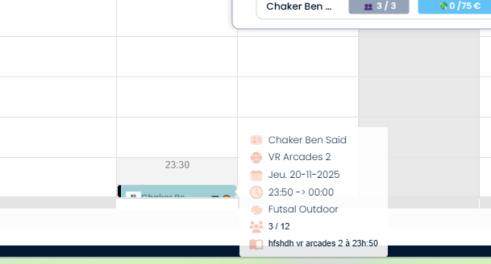 | Passed | Horaire Etablissement: Vendredi: 00:00 AM - 11:59 PM Samedi : 00:00 AM - 12:00 PM Dimanche : 00:00 PM - 11:59 PM
 | Tests commandes avec la gestion des dates (jour J vs Jour J + 1) TC05: Passer une commande et vérifier date et heure ✔ Commandes à 01h00 | 1) L'admin se connecte au POS sur son compte 2) L'admin accéde au caisse en Accueil | 1) cliquer sur une activité 2) choisir date 3) choisir durée 4) choisir Nombre de participants 5) choisir un créneau 6) séléectionner un email 7) cliquer sur Suivant 8) saisir un Note 9) cliquer sur Suivant | 1) Scene VR 2) 27/11/2025 3) 115 4) 9 5) 01:00 10,00€ 6) bchaker390@yopmail.com | Commande réservée : 40763 Jeu. 20 nov. 14H49 Total: 90,00 € Reste: 90,00 € | ✔ Position correcte dans calendrier/reservations ✔ Pas de décalage date +1 ou -1 ✔ Montants / panier / combos OK ✔ Coherence POS ↔ BO ↔ Email reçu | 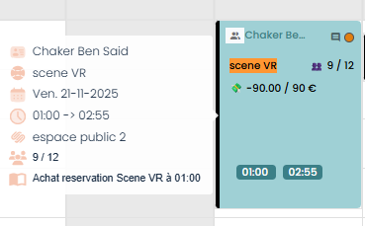 | Passed | Horaire Etablissement: Vendredi: 00:00 AM - 11:59 PM Samedi : 00:00 AM - 12:00 PM Dimanche : 00:00 PM - 11:59 PM

43 | Evènement
44 | passer une réservation d'un évènement sur le POS | 1) L'admin se connecte au POS sur son compte 2) L'admin accéde au caisse en Accueil | 1) cliquer sur Activités en navbar 2) cliquer sur un évènement 3) cliquer sur "+" nbre de tickets 4) cliquer sur le bouton "Confirmer" | 2) Soirée Halloween Kids 3) 3 Prix Total: 75.00€ | Le nbre de tickets dans cet évènement: 26 passe à 23 OK | Evénement avec Nbre 3 personnes est ajouté au panier avec calcul de prix correct: 75.00€ mise à jour Nbre en évènemnt avec succès | Jeudi 23 oct. 12h58 Commande 75.00€ #39460 Client: Client de passage Email: bchaker288@yopmail.com Email de réservation d'évènement réçu | Passed
46 | Commande A Table
47 | changer le nom de Table et vérifier mise à jour en POS | 1) L'admin se connecte au POS sur son compte 2) L'admin accéde au caisse en Accueil | 1) cliquer sur un table en BO 2) modifier le nom 3) cliquer sur un autre table en BO 4) modifier le nom 5) vider le cache 6) cliquer sur le bouton en vert "+" en panier 7) vérifier la mise à jour des noms de tables a commande | 2) VIP 1 4) VIP 2 | Noms de tables mises à jour avec succès La commande s'affiche avec le nouveau nom de table | Aprés la modification en BO; Les noms des tables mises à jour en Panier POS La commande s'affiche avec le nouveau nom de table |  | Passed
55 | Remise Globale
45 | payer une commande avec une remise globale | 1) L'admin se connecte au POS sur son compte 2) L'admin accéde au caisse en Accueil | 1) cliquer sur commande en attente [RAPPEL DU TICKET] 2) cliquer sur le bouton "Règlement" 3) cliquer sur Wallet (méthode de paiement) 4) cliquer sur le bouton Valider (montant validé) 5) cliquer sur le bouton "Valider + T" | 4) montant validé: 75 | commande #39460 payé avec wallet avec succès et Reste: 0 | commande d'un évènement payé avec Wallet et avec succès Reste: 0 | Email de FACTURE d'évènement réçu paiement avec wallet | Passed
57 | passer une commande avec remise globale activité | 1) L'admin se connecte au POS sur son compte 2) L'admin accéde au caisse en Accueil | 1) cliquer sur une activité | activité libre vr 1 personne 77.00€ Réduction: 100% | commande activité payé avec succés avec remise globale Nouveau prix: 0.00€ | Le remise globale est appliqué correctement et la commande Activité VR est payé avec succès | Vendredi 24 oct. 14h12 Commande 77.00€ #39546 Client: Client de passage Email: POSTestCBS@yopmail.com | Passed
 | passer une commande avec remise globale Ticket foods | 1) L'admin se connecte au POS sur son compte 2) L'admin accéde au caisse en Accueil | 1) cliquer sur Consos en caisse navbar 2) choisir un food 3) en panier, cliquer sur remise globale. | Le Végétarian 9.00€ Un Plat principal 15.80€ Fanta 2.00€ Viva 2.50€ Code promo: tester10% Reste paiement: Chèque | commande payé avec une remise globale Ticket n°39519 29.30€ Remise: 9.70€ Nouveau prix: 19.60€ | Le remise globale est appliqué correctement et la commande food est payé avec succès |  | Passed
 | réserver une commande avec remise globale Combo | 1) L'admin se connecte au POS sur son compte 2) L'admin accéde au caisse en Accueil | 1) cliquer sur un combo 2) sélectionner les activités 3) choisir un date | 1) testfamiliales_multiparticipants_with not discount 2) VR Aracdes 2 Activité libre vr Activité VR dfgdg Golf Zoo ville(Forfait n°3 (8 ans)(+1m30)) 3) 25/10/2025 4) sléctionner nbre participants et créneau pour chaque activité | commande s'affiche en Reservations Tableau du bord #39551 testfamilies_multiparticipants_with not discount 0.00€ VR Arcades 2 22.50€ activité libre vr 115.50€ activité VR dfgdg 375.68€ golf 10.52€ zoo ville 0.00€ Total: 524.21€ | combo réservé avec succès | Vendredi 24 oct. 14h59 Commande 524.21€ #39551 Client: Client de passage Email: POSTestCBS@yopmail.com | Passed
58 | payer une commande avec remise globale Combo | 1) L'admin se connecte au POS sur son compte 2) L'admin accéde au caisse en Accueil | 1) cliquer sur commande combo en liste en attente 2) en panier , selectionner un code promo 3) cliquer sur Réglement 4) cliquer sur ANCV 5) cliquer sur Btn "Valider" | 1) testfamiliales_multiparticipants_with not discount VR Aracdes 2 Activité libre vr Activité VR dfgdg Golf Zoo ville(Forfait n°3 (8 ans)(+1m30)) 2) Réduction: 50% | commande s'affiche en Reservations Tableau du bord #39551 Remise: 262.10€ Nouveau prix: 262.10€ | combo payé avec succès avec remise globale et la commande en filtre avec Reste: 0 | Vendredi 24 oct. 14h59 Commande 524.21€ #39551 Client: Client de passage Email: POSTestCBS@yopmail.com | Passed

55 | Filtre commandes
59 | Filtre commandes POS Rappel du Ticket Bon Cadeau | 1) L'admin se connecte au POS sur son compte 2) L'admin accéde au caisse en Accueil | 1) cliquer sur bouton rapel du Ticket 2) cliquer sur Avoirs 3) cliquer sur Reservations 4) cliquer sur Annulations | Bon cadeau email de client: POSTestCBS@yopmail.com Prix: 560.00 € | commande Bon cadeau passé par le client s'affiche en Avoirs, Reservations, Annullations ID commande: #39507 | filtre commande Bon Cadeau avec succès ID commande: #39507 | filtre la commande de bon cadeau passé par le client et s'affiche en 3 listes: Avoirs, Reservations, Annulations | Passed
60 | Filtre commandes POS Rappel du Ticket En attente A payer | 1) L'admin se connecte au POS sur son compte 2) L'admin accéde au caisse en Accueil | 1) cliquer sur bouton rapel du Ticket 2) cocher BO 3) cocher Option "A PAYER" | 4 commandes (#39520, #39517, #39497, #39496) | commandes déjà ne pas payés s'affiche en liste | commandes qui ne sont pas encore payés s'affiche en liste | les commandes non payés et payés s'affichent en liste | Failed
61 | Filtre commandes POS Rappel du Ticket En attente payé | 1) L'admin se connecte au POS sur son compte 2) L'admin accéde au caisse en Accueil | 1) cliquer sur bouton rapel du Ticket 2) cocher BO 3) cocher Option "PAYE" | 4 commandes (#39520, #39517, #39497, #39496) | commandes payés s'affiche en liste | commandes qui sont payés s'affiche en liste | les commandes non payés et payés s'affichent en liste | Failed
62 | Filtre commandes POS Rappel du Ticket Reservations | 1) L'admin se connecte au POS sur son compte 2) L'admin accéde au caisse en Accueil | 1) cliquer sur bouton rapel du Ticket 2) cocher BO 3) cocher Option "A PAYER" 4) cliquer sur Reservations Icon | 3 commandes (#39517, #39497, #39496) | commandes déjà ne pas payés s'affiche en liste Reservations | commandes qui ne sont pas encore payés s'affiche en liste Reservations | 3 Commandes non payés s'affiche en liste de Reservations | In Progress
63 | Filtre commandes POS Rappel du Ticket Reservations | 1) L'admin se connecte au POS sur son compte 2) L'admin accéde au caisse en Accueil | 1) cliquer sur bouton rapel du Ticket 2) cocher BO 3) cocher Option "PAYE" 4) cliquer sur Reservations Icon | 3 commandes (#39517, #39497, #39496) | commandes déjà ne pas payés s'affiche en liste Reservations | commandes qui ne sont pas encore payés s'affiche en liste Reservations | 3 Commandes non payés s'affiche en liste de Reservations | In Progress
64 | Filtre commandes POS Rappel du Ticket Devis | 1) L'admin se connecte au POS sur son compte 2) L'admin accéde au caisse en Accueil | 1) cliquer sur bouton rapel du Ticket 2) cocher BO 3) cocher Option "A PAYER" 4) cliquer sur Reservations Icon | 5 commandes (#39520, #39517, #39507, #39497, #39496) | commandes déjà ne pas payés s'affiche en liste Reservations | commandes qui ne sont pas encore payés s'affiche en liste Reservations | 5 Commandes payés et non payés s'affiche en liste de Reservations | In Progress
65 | Filtre commandes POS Rappel du Ticket Devis | 1) L'admin se connecte au POS sur son compte 2) L'admin accéde au caisse en Accueil | 1) cliquer sur bouton rapel du Ticket 2) cocher BO 3) cocher Option "PAYE" 4) cliquer sur Reservations Icon | 5 commandes (#39520, #39517, #39507, #39497, #39496) | commandes déjà ne pas payés s'affiche en liste Reservations | commandes qui ne sont pas encore payés s'affiche en liste Reservations | 5 Commandes payés et non payés s'affiche en liste de Reservations | In Progress
66 | Points de fidélité
67 | transféerer mes points de fidélité
68 | mode guest
69 | vérifier l'affichage de client guest en POS | 1) L'admin se connecte au POS sur son compte 2) L'admin accéde au caisse en Accueil 3) Le client est déjà passé une commande sans compte (guest) en FO | 1) saisir email guest en barre de recherche en POS | email: ChakerBenSaidGuestPOS@yopmail.com | guest ne doit pas affiché en POS dans la barre de recherche. | Liste/recherche clients où les guests ne devront pas être affichés POS (recherche client) | Email de confirmation réservation réçu Email de facture réçu | Passed | commande mode guest: activité paintball pas touché mixage true - Espace Orion jeudi 20 novembre 2025 à 16:15 15 min Détails de la réservation: activité paintball pas touché mixage true X 4 188.00 € Montant total : 188.00 € À régler maintenant : 94.00 €
69 | vérifier l'affichage orders customers en POS passées mode guest | 1) L'admin se connecte au POS sur son compte 2) L'admin accéde au caisse en Accueil 3) Le client est déjà passé une commande sans compte (guest) en FO | 1) accéder au liste orders en POS rappel du ticket | commande order : 40690 en filtre | guest ne pas affiché en POS dans la barre de recherche. order customer est affiché en liste filtres | orders customers doivent affichées en POS |  | Passed | commande mode guest: activité paintball pas touché mixage true - Espace Orion jeudi 20 novembre 2025 à 16:15 15 min Détails de la réservation: activité paintball pas touché mixage true X 4 188.00 € Montant total : 188.00 € À régler maintenant : 94.00 €
71
72 | vérification de réglement et paiement des comandes
73 | TC01: payer une commande par une seule méthode de paiement | 1) L'admin est connecté en POS | 1) passer une commande d'activité 2) passer ua réglement 3) choisir une méthode paiement | 1) activité Circuit: VR "Circuit VR - Racing Experience" Commande : 41513 Total: 68.40 euro Reste: 68.40 euro 3) ANCV | cmd payé avec ANCV correctement | cmd payé avec succès en réglement avec la méthode de paiement correspondante |  | Passed
73 | TC02: payer une commande par une seule méthode de paiement | 1) L'admin est connecté en POS | 1) passer une commande d'activité 2) passer ua réglement 3) choisir une méthode paiement | 1) activité Circuit: VR "Odyssey VR T12 * 9" Commande : 41515 Total: 237.06 euro Reste: 237.06 euro 3) Chèque | cmd payé avec Chèque correctement | cmd payé avec succès en réglement avec la méthode de paiement correspondante |  | Passed
73 | TC03: payer une commande par une seule méthode de paiement | 1) L'admin est connecté en POS | 1) passer une commande d'activité 2) passer ua réglement 3) choisir une méthode paiement | 1) activité Circuit: VR "Scene VR * 12" Commande : 41516 Total: 126.00 euro Reste: 126.00 euro 3) CB | cmd payé avec CB correctement | cmd payé avec succès en réglement avec la méthode de paiement correspondante |  | Passed
73 | TC01: payer une commande par une seule méthode de paiement | 1) L'admin est connecté en POS | 1) passer une commande billets non datés 2) passer ua réglement 3) choisir une méthode paiement | 1) activité Circuit: VR "Circuit VR - Racing Experience" 2 billets non datés Commande : 41517 , 41518 Total: 25.20 euro Reste: 25.20 euro 3) Espèces | cmd payé avec Espèces correctement | cmd payé avec succès en réglement avec la méthode de paiement correspondante | Email billet non datés ou email facture ne pas reçus CODE BILLET 1: 25-12-47364126 CODE BILLET 2: 25-12-22153669 | Passed
73 | TC01: payer une commande par une seule méthode de paiement | 1) L'admin est connecté en POS | 1) passer une commande d'activité 2) passer ua réglement 3) choisir une méthode paiement | 1) activité Circuit: VR "Circuit VR - Racing Experience" * 7 Commande : 41519 Total: 95.76 euro Reste: 95.76 euro 3) billet non daté : 25-12-22153669 & | cmd payé avec un billet non daté et ... correctement | cmd payé avec succès en réglement avec la méthode de paiement correspondante |  | Passed
78
79
80
81
82
83
84
85
86
87
88
89
90
91
92
93
94
95
96
97
98
99
100
101
102
103
104
105
106
107
108
109
110
111
112
113
114
115
116
117
118
119
120
121
122
123
124
125
126
127
128
129
130
131
132
133

